Sheet1
305机器学习项目与进度计划表

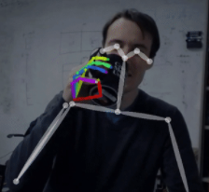
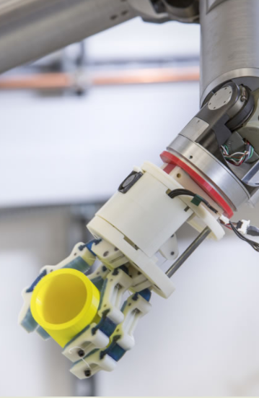
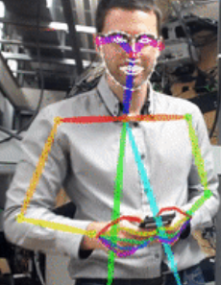
序号 | 项目名称 | 项目介绍 | 参考 | 所需材料 | 参与人数 | 参与人员 | 技术 | 任务列表 | 进度预安排（天） |  | 后续发展设想 | 项目成果转化方向 | 备注 | 效果图
1 | 魔镜跳舞机器人 | 基于已有开源人体关键点检测算法，同时检测单人多人手部面部关键点的变化，通过对点的检测模仿人的跳舞，检测效果参考https://github.com/CMU-Perceptual-Computing-Lab/openpose/raw/master/doc/media/dance.gif | https://github.com/CMU-Perceptual-Computing-Lab/openpose | NVIDIA Jetson TK1/电脑 | 算法部分不多于两人，机械部分没有限制 |  | tensorflow | 采购 | 5 | 50 | 1通过模仿人的跳舞训练舞蹈表演机器人以及舞蹈教学机器人2人的动作与心理分析
 |  |  | https://github.com/CMU-Perceptual-Computing-Lab/openpose/raw/master/doc/media/dance.gif | Arduino UNO |  |  | python | 开源代码研究 | 12
 |  |  | https://github.com/hugs/dancebot | Arduino Sensor Shield V4 |  |  | linux | Demo制作 | 7
 |  |  | https://github.com/CMU-Perceptual-Computing-Lab/openpose#demo | HiTec HS-311 servos |  |  | solidworks | 关键点匹配建模 | 3
 |  |  |  | 伺服电机*4 |  |  | 机械加工 | solidworks设计机械模型 | 7
 |  |  |  | 3D打印件 |  |  | Arduinuo单片机控制 | 3D打印与机械加工 | 4
 |  |  |  | 加工用铝板 |  |  | 3D打印 | 电机安装与电路设置 | 3
 |  |  |  | 5MP 摄像头（CSI接口）或者普通 USB 摄像头（USB接口） |  |  |  | Arduino与主机通信 | 4
 |  |  |  |  |  |  |  | 控制部分编程 | 5
2 | 中文智能音箱 | 以工作在 Raspberry Pi 上和linux主机上的中文语音对话机器人/智能音箱项目。 | https://github.com/wzpan/dingdang-robot | Raspberry Pi3或linux主机 | 不多于两人 |  | linux | 采购 | 6 | 42 | 与微信与邮件相联通变成私人语音音箱助手
 |  |  | http://jasperproject.github.io/documentation/ | 四阵列ReSpeaker 4-Mics Pi HAT/七阵列麦克风ReSpeaker Mic ArrayReSpeaker 4-Mics Pi HAT |  |  | python | 镜像系统设置 | 5
 |  |  | http://blog.csdn.net/j01g58uc80251/article/details/78258947 | 3.5mm 音频输出的音箱 |  |  | 语音分析 | 配置文件 | 7
 |  |  | https://github.com/niutool/xuebao | 16G ，class 10 以上的内存卡 |  |  | 硬件电路 | 配置USB麦克风 | 3
 |  |  | https://snowboy.kitt.ai/ | 5MP 摄像头（CSI接口）或者普通 USB 摄像头（USB接口） |  |  | 声学模型 | 声卡和设备调试 | 4
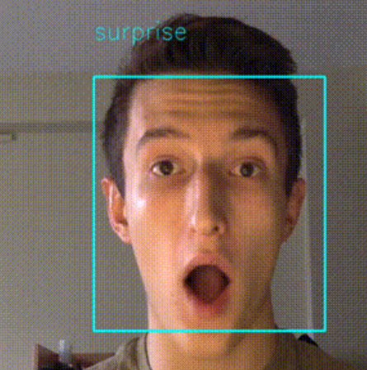
 |  |  |  |  |  |  | 良好的数学基础 | 唤醒词与语音库设置 | 14
 |  |  |  |  |  |  |  | 设置摄像头 | 3
 |  |  |  |  |  |  |  | 优化语音准确度 | 无期
3 | 人脸表情识别 | 摄像头读取数据，电脑经过计算锁定人脸区域并识别表情，返回高兴平常悲伤愤怒等表情 | https://github.com/oarriaga/face_classification/blob/master/report.pdf | 电脑/GPU | 2人 |  | python | 采购 | 2 | 16 | 将人的表情识别后，用表情包替换视频中原来的头部区域 |  |  | 效果图
 |  |  | https://github.com/petercunha/Emotion | 5MP 摄像头（CSI接口）或者普通 USB 摄像头（USB接口） |  |  | linux(少量) | 收集图片 | 4
 |  |  |  |  |  |  | tensorflow | 设计网络架构 | 2
 |  |  |  |  |  |  | 卷积神经网络知识 | code | 5
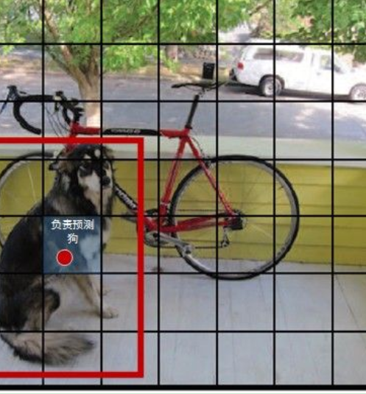
 |  |  |  |  |  |  | opencv | 验证与调整 | 3
4 | 基于yolo的物体检测 | 基于YOLO的神经网络架构来标记摄像头中所得到的物体，并返回物体的名称 | http://shumeipai.nxez.com/2018/01/05/make-a-raspberry-pi-artificial-intelligence-camera.html#more-3774 | Raspberry Pi3或linux主机 | 不多于两人 |  | linux | 镜像系统设置 | 4 | 20 | 火情与灾情的探测机器人 |  |  | 效果图
 |  |  | https://zhuanlan.zhihu.com/p/25236464 | 无线网卡 |  |  | tensorflow | Flask来搭建Web服务器 | 6
 |  |  | https://pjreddie.com/darknet/yolo/ | 16G ，class 10 以上的内存卡 |  |  | 卷积神经网络 | 配置request以及Darkflow | 2
 |  |  | http://blog.csdn.net/zizi7/article/details/75020156 | 5MP 摄像头（CSI接口）或者普通 USB 摄像头（USB接口） |  |  | opencv | 配置YOLO v2 | 2
 |  |  |  |  |  |  | flask | 代码编写与调试 | 6
5 | 图像风格转化 | 通过对图像风格的学习，可将任意的图像转化成学习过的图像，如将人的照片以及建筑物的照片转换为梵高风格的画 | https://github.com/lengstrom/fast-style-transfer | 电脑/GPU | 不多于两人 |  | python | 理论学习 | 10 | 23 | 开发“魔镜”，将艺术风格用在人与建筑的照片中，可开发照片处理类APP |  |  | 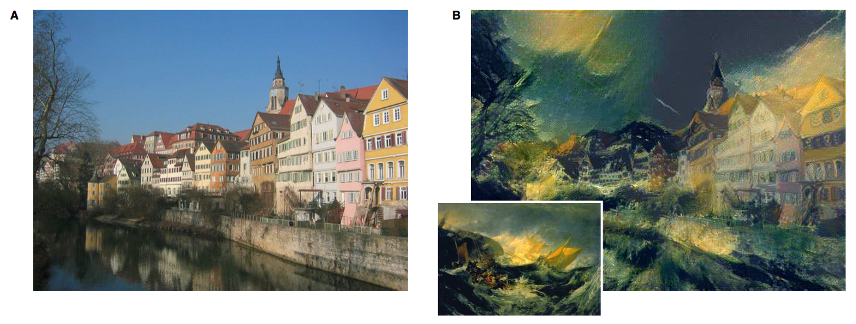 效果图
 |  |  | https://www.jianshu.com/p/bd3c015f51e3 |  |  |  | linux | 代码研究 | 5
 |  |  | https://www.cnblogs.com/z941030/p/7056814.html |  |  |  | tensorflow | 代码修改与调试 | 8
 |  |  | https://arxiv.org/abs/1802.06474。 |  |  |  | 卷积神经网络知识
 |  |  | https://github.com/NVIDIA/FastPhotoStyle
 |  |  | https://github.com/search?l=Python&q=photo+style&type=Repositories&utf8=%E2%9C%93

